Resource Cost Overview1
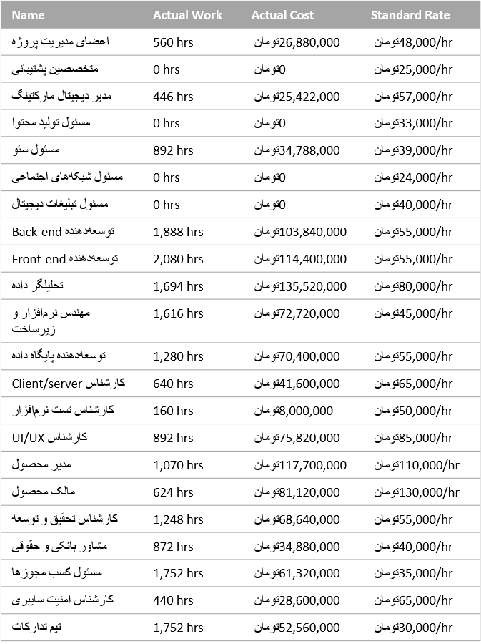
Resource Cost Overview

5 Azar 1401

COST STATUS
COST DISTRIBUTION
Cost status for work resources.
How costs are spread out amongst different resource types.
 | Actual Cost | Remaining Cost | Baseline Cost
اعضای مدیریت پروژه | تومان 26,880,000 | تومان 15,360,000 | تومان 42,240,000
متخصصین پشتیبانی | تومان 0 | تومان 18,400,000 | تومان 18,400,000
مدیر دیجیتال مارکتینگ | تومان 25,422,000 | تومان 25,194,000 | تومان 50,616,000
مسئول تولید محتوا | تومان 0 | تومان 21,780,000 | تومان 21,780,000
مسئول سئو | تومان 34,788,000 | تومان 31,356,000 | تومان 66,144,000
مسئول شبکه‌های اجتماعی | تومان 0 | تومان 12,096,000 | تومان 12,096,000
مسئول تبلیغات دیجیتال | تومان 0 | تومان 22,080,000 | تومان 22,080,000
Back-end توسعه‌دهنده | تومان 103,840,000 | تومان 13,200,000 | تومان 117,040,000
Front-end توسعه‌دهنده | تومان 114,400,000 | تومان 0 | تومان 114,400,000
تحلیلگر داده | تومان 135,520,000 | تومان 31,520,000 | تومان 167,040,000
مهندس نرم‌افزار و زیرساخت | تومان 72,720,000 | تومان 10,800,000 | تومان 83,520,000
توسعه‌دهنده پایگاه داده | تومان 70,400,000 | تومان 26,400,000 | تومان 96,800,000
Client/server کارشناس | تومان 41,600,000 | تومان 15,600,000 | تومان 57,200,000
کارشناس تست نرم‌افزار | تومان 8,000,000 | تومان 22,400,000 | تومان 30,400,000
UI/UX کارشناس | تومان 75,820,000 | تومان 47,940,000 | تومان 123,760,000
مدیر محصول | تومان 117,700,000 | تومان 54,780,000 | تومان 172,480,000
مالک محصول | تومان 81,120,000 | تومان 55,120,000 | تومان 136,240,000
کارشناس تحقیق و توسعه | تومان 68,640,000 | تومان 8,800,000 | تومان 77,440,000
مشاور بانکی و حقوقی | تومان 34,880,000 | تومان 1,600,000 | تومان 36,480,000
مسئول کسب مجوزها | تومان 61,320,000 | تومان 0 | تومان 61,320,000
کارشناس امنیت سایبری | تومان 28,600,000 | تومان 0 | تومان 28,600,000
تیم تدارکات | تومان 52,560,000 | تومان 68,100,000 | تومان 120,660,000
 | Cost
Type: Work | تومان 1,656,736,000
Type: Cost | تومان 0

COST DETAILS
Cost details for all work resources.

Task Cost Overview1
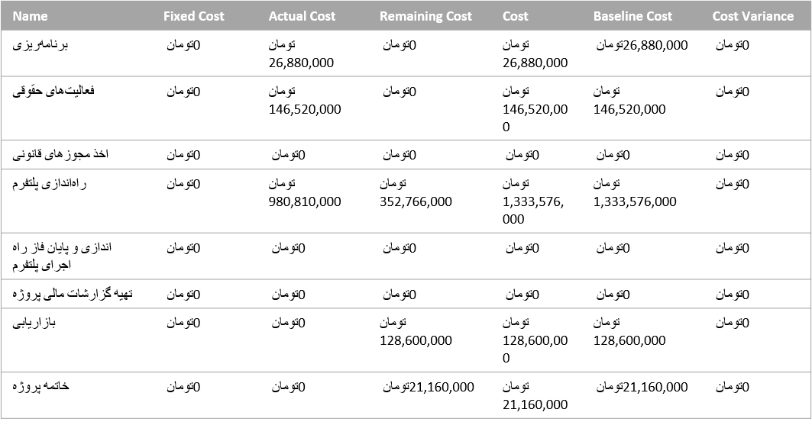
Task Cost Overview

COST STATUS
COST DISTRIBUTION
Cost status for top-level tasks.
How costs are spread out amongst tasks based on their status.
 | Actual Cost | Remaining Cost | Baseline Cost
برنامه‌ریزی | تومان 26,880,000 | تومان 0 | تومان 26,880,000
فعالیت‌های حقوقی | تومان 146,520,000 | تومان 0 | تومان 146,520,000
اخذ مجوزهای قانونی | تومان 0 | تومان 0 | تومان 0
راه‌اندازی پلتفرم | تومان 980,810,000 | تومان 352,766,000 | تومان 1,333,576,000
پایان فاز راه­اندازی و اجرای پلتفرم | تومان 0 | تومان 0 | تومان 0
تهیه گزارشات مالی پروژه | تومان 0 | تومان 0 | تومان 0
بازاریابی | تومان 0 | تومان 128,600,000 | تومان 128,600,000
خاتمه پروژه | تومان 0 | تومان 21,160,000 | تومان 21,160,000
 | Cost
Status: Complete | تومان 933,440,000
Status: On Schedule | تومان 257,400,000
Status: Future Task | تومان 465,896,000

5 Azar 1401

COST DETAILS
Cost details for all top-level tasks.

Resource Overview1
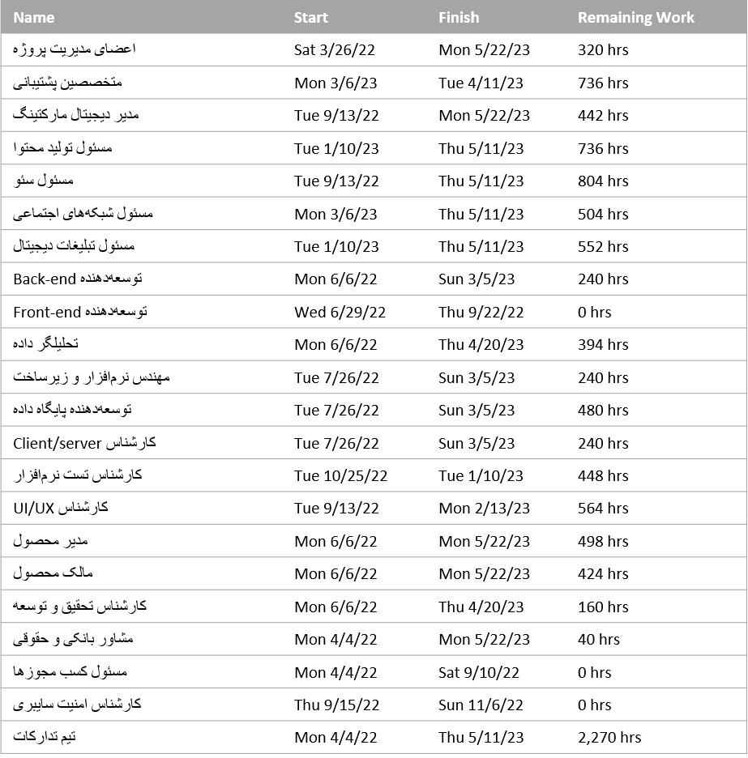
Resource Overview

Resource Stats
Work Status
Work status for all work resources.
% work done by all the work resources.

 | Actual Work | Remaining Work | Baseline Work
اعضای مدیریت پروژه | 560hrs | 320hrs | 880hrs
متخصصین پشتیبانی | 0hrs | 736hrs | 736hrs
مدیر دیجیتال مارکتینگ | 446hrs | 442hrs | 888hrs
مسئول تولید محتوا | 0hrs | 736hrs | 736hrs
مسئول سئو | 892hrs | 804hrs | 1,696hrs
مسئول شبکه‌های اجتماعی | 0hrs | 504hrs | 504hrs
مسئول تبلیغات دیجیتال | 0hrs | 552hrs | 552hrs
Back-end توسعه‌دهنده | 1,888hrs | 240hrs | 2,128hrs
Front-end توسعه‌دهنده | 2,080hrs | 0hrs | 2,080hrs
تحلیلگر داده | 1,694hrs | 394hrs | 2,088hrs
مهندس نرم‌افزار و زیرساخت | 1,616hrs | 240hrs | 1,856hrs
توسعه‌دهنده پایگاه داده | 1,280hrs | 480hrs | 1,760hrs
Client/server کارشناس | 640hrs | 240hrs | 880hrs
کارشناس تست نرم‌افزار | 160hrs | 448hrs | 608hrs
UI/UX کارشناس | 892hrs | 564hrs | 1,456hrs
مدیر محصول | 1,070hrs | 498hrs | 1,568hrs
مالک محصول | 624hrs | 424hrs | 1,048hrs
کارشناس تحقیق و توسعه | 1,248hrs | 160hrs | 1,408hrs
مشاور بانکی و حقوقی | 872hrs | 40hrs | 912hrs
مسئول کسب مجوزها | 1,752hrs | 0hrs | 1,752hrs
کارشناس امنیت سایبری | 440hrs | 0hrs | 440hrs
تیم تدارکات | 1,752hrs | 2,270hrs | 4,022hrs
 | % Work Complete
اعضای مدیریت پروژه | 64%
متخصصین پشتیبانی | 0%
مدیر دیجیتال مارکتینگ | 50%
مسئول تولید محتوا | 0%
مسئول سئو | 53%
مسئول شبکه‌های اجتماعی | 0%
مسئول تبلیغات دیجیتال | 0%
Back-end توسعه‌دهنده | 89%
Front-end توسعه‌دهنده | 100%
تحلیلگر داده | 81%
مهندس نرم‌افزار و زیرساخت | 87%
توسعه‌دهنده پایگاه داده | 73%
Client/server کارشناس | 73%
کارشناس تست نرم‌افزار | 26%
UI/UX کارشناس | 61%
مدیر محصول | 68%
مالک محصول | 60%
کارشناس تحقیق و توسعه | 89%
مشاور بانکی و حقوقی | 96%
مسئول کسب مجوزها | 100%
کارشناس امنیت سایبری | 100%
تیم تدارکات | 44%
5 Azar 1401

Resource Status
Remaining work for all work resources.

Critical Tasks1
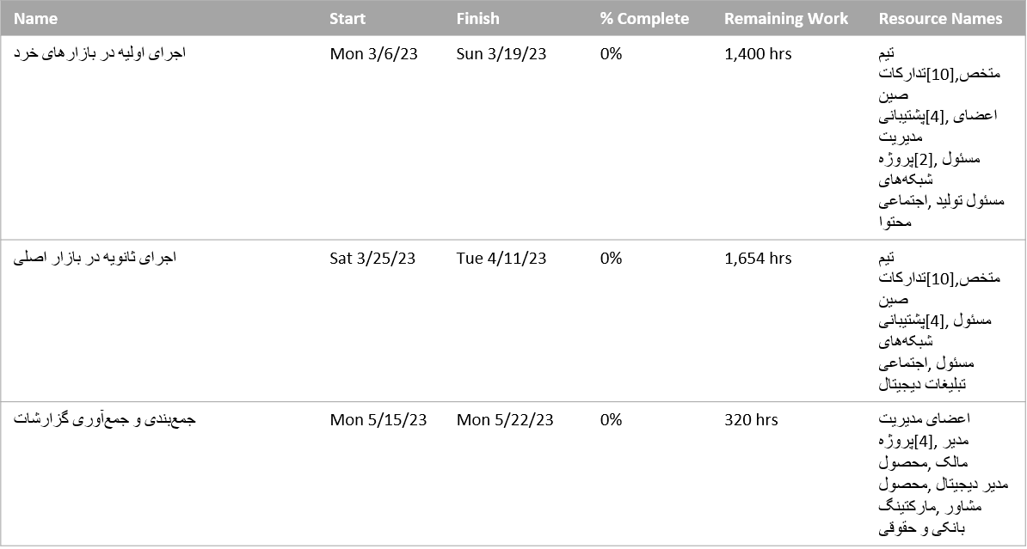
Critical Tasks

 | Work
Status: Complete | 16,784hrs
Status: On Schedule | 3,640hrs
Status: Future Task | 9,574hrs
A task is critical if there is no room in the schedule for it to slip.
Learn more about managing your project's critical path.
5 Azar 1401

Milestone Report1
Milestone Report
 | Remaining Tasks | Remaining Actual Tasks
3/21/22 | 38 | 38
3/22/22 | 38 | 38
3/23/22 | 38 | 38
3/24/22 | 38 | 38
3/25/22 | 38 | 38
3/26/22 | 38 | 38
3/27/22 | 38 | 38
3/28/22 | 38 | 38
3/29/22 | 38 | 38
3/30/22 | 37 | 37
3/31/22 | 37 | 37
4/1/22 | 37 | 37
4/2/22 | 37 | 37
4/3/22 | 37 | 37
4/4/22 | 37 | 37
4/5/22 | 37 | 37
4/6/22 | 37 | 37
4/7/22 | 37 | 37
4/8/22 | 37 | 37
4/9/22 | 37 | 37
4/10/22 | 36 | 36
4/11/22 | 35 | 35
4/12/22 | 35 | 35
4/13/22 | 35 | 35
4/14/22 | 35 | 35
4/15/22 | 35 | 35
4/16/22 | 35 | 35
4/17/22 | 34 | 34
4/18/22 | 34 | 34
4/19/22 | 34 | 34
4/20/22 | 34 | 34
4/21/22 | 34 | 34
4/22/22 | 34 | 34
4/23/22 | 34 | 34
4/24/22 | 34 | 34
4/25/22 | 33 | 33
4/26/22 | 33 | 33
4/27/22 | 33 | 33
4/28/22 | 33 | 33
4/29/22 | 33 | 33
4/30/22 | 33 | 33
5/1/22 | 33 | 33
5/2/22 | 33 | 33
5/3/22 | 33 | 33
5/4/22 | 33 | 33
5/5/22 | 33 | 33
5/6/22 | 33 | 33
5/7/22 | 33 | 33
5/8/22 | 33 | 33
5/9/22 | 33 | 33
...

LATE MILESTONES
MILESTONES UP NEXT
COMPLETED MILESTONES

Milestones that are past due.
Milestones due in this month.
Milestones that are 100% complete.

5 Azar 1401

Milestone Report2
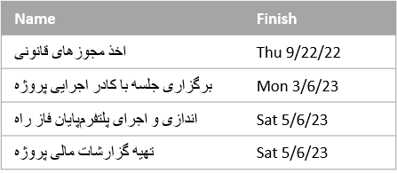
21 Ordibehesht 1402

Milestone Report
 | Remaining Tasks | Remaining Actual Tasks
3/21/22 | 38 | 38
3/22/22 | 38 | 38
3/23/22 | 38 | 38
3/24/22 | 38 | 38
3/25/22 | 38 | 38
3/26/22 | 38 | 38
3/27/22 | 38 | 38
3/28/22 | 38 | 38
3/29/22 | 38 | 38
3/30/22 | 37 | 37
3/31/22 | 37 | 37
4/1/22 | 37 | 37
4/2/22 | 37 | 37
4/3/22 | 37 | 37
4/4/22 | 37 | 37
4/5/22 | 37 | 37
4/6/22 | 37 | 37
4/7/22 | 37 | 37
4/8/22 | 37 | 37
4/9/22 | 37 | 37
4/10/22 | 36 | 36
4/11/22 | 35 | 35
4/12/22 | 35 | 35
4/13/22 | 35 | 35
4/14/22 | 35 | 35
4/15/22 | 35 | 35
4/16/22 | 35 | 35
4/17/22 | 34 | 34
4/18/22 | 34 | 34
4/19/22 | 34 | 34
4/20/22 | 34 | 34
4/21/22 | 34 | 34
4/22/22 | 34 | 34
4/23/22 | 34 | 34
4/24/22 | 34 | 34
4/25/22 | 33 | 33
4/26/22 | 33 | 33
4/27/22 | 33 | 33
4/28/22 | 33 | 33
4/29/22 | 33 | 33
4/30/22 | 33 | 33
5/1/22 | 33 | 33
5/2/22 | 33 | 33
5/3/22 | 33 | 33
5/4/22 | 33 | 33
5/5/22 | 33 | 33
5/6/22 | 33 | 33
5/7/22 | 33 | 33
5/8/22 | 33 | 33
5/9/22 | 33 | 33
...

LATE MILESTONES
MILESTONES UP NEXT
COMPLETED MILESTONES

Milestones that are past due.
Milestones due in this month.
Milestones that are 100% complete.

Critical Tasks2
Critical Tasks

 | Work
Status: Complete | 28,118hrs
Status: On Schedule | 1,560hrs
Status: Future Task | 320hrs
A task is critical if there is no room in the schedule for it to slip.
Learn more about managing your project's critical path.

21 Ordibehesht 1402

Resource Overview2
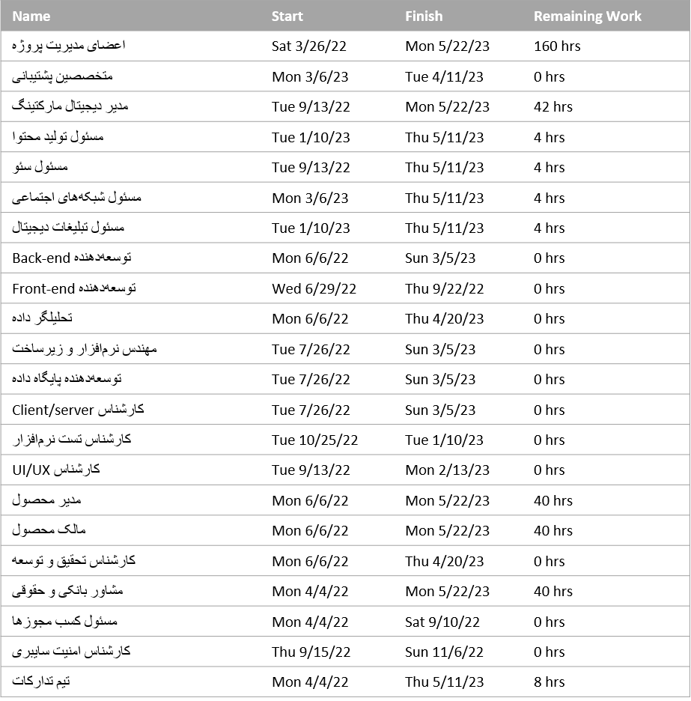
Resource Overview

Resource Stats
Work Status
Work status for all work resources.
% work done by all the work resources.
21 Ordibehesht 1402

 | Actual Work | Remaining Work | Baseline Work
اعضای مدیریت پروژه | 720hrs | 160hrs | 880hrs
متخصصین پشتیبانی | 736hrs | 0hrs | 736hrs
مدیر دیجیتال مارکتینگ | 846hrs | 42hrs | 888hrs
مسئول تولید محتوا | 732hrs | 4hrs | 736hrs
مسئول سئو | 1,692hrs | 4hrs | 1,696hrs
مسئول شبکه‌های اجتماعی | 500hrs | 4hrs | 504hrs
مسئول تبلیغات دیجیتال | 548hrs | 4hrs | 552hrs
Back-end توسعه‌دهنده | 2,128hrs | 0hrs | 2,128hrs
Front-end توسعه‌دهنده | 2,080hrs | 0hrs | 2,080hrs
تحلیلگر داده | 2,088hrs | 0hrs | 2,088hrs
مهندس نرم‌افزار و زیرساخت | 1,856hrs | 0hrs | 1,856hrs
توسعه‌دهنده پایگاه داده | 1,760hrs | 0hrs | 1,760hrs
Client/server کارشناس | 880hrs | 0hrs | 880hrs
کارشناس تست نرم‌افزار | 608hrs | 0hrs | 608hrs
UI/UX کارشناس | 1,456hrs | 0hrs | 1,456hrs
مدیر محصول | 1,528hrs | 40hrs | 1,568hrs
مالک محصول | 1,008hrs | 40hrs | 1,048hrs
کارشناس تحقیق و توسعه | 1,408hrs | 0hrs | 1,408hrs
مشاور بانکی و حقوقی | 872hrs | 40hrs | 912hrs
مسئول کسب مجوزها | 1,752hrs | 0hrs | 1,752hrs
کارشناس امنیت سایبری | 440hrs | 0hrs | 440hrs
تیم تدارکات | 4,014hrs | 8hrs | 4,022hrs
 | % Work Complete
اعضای مدیریت پروژه | 82%
متخصصین پشتیبانی | 100%
مدیر دیجیتال مارکتینگ | 95%
مسئول تولید محتوا | 99%
مسئول سئو | 100%
مسئول شبکه‌های اجتماعی | 99%
مسئول تبلیغات دیجیتال | 99%
Back-end توسعه‌دهنده | 100%
Front-end توسعه‌دهنده | 100%
تحلیلگر داده | 100%
مهندس نرم‌افزار و زیرساخت | 100%
توسعه‌دهنده پایگاه داده | 100%
Client/server کارشناس | 100%
کارشناس تست نرم‌افزار | 100%
UI/UX کارشناس | 100%
مدیر محصول | 97%
مالک محصول | 96%
کارشناس تحقیق و توسعه | 100%
مشاور بانکی و حقوقی | 96%
مسئول کسب مجوزها | 100%
کارشناس امنیت سایبری | 100%
تیم تدارکات | 100%

Resource Status
Remaining work for all work resources.

Task Cost Overview2

Task Cost Overview

COST STATUS
COST DISTRIBUTION
Cost status for top-level tasks.
How costs are spread out amongst tasks based on their status.
21 Ordibehesht 1402
 | Actual Cost | Remaining Cost | Baseline Cost
برنامه‌ریزی | تومان 26,880,000 | تومان 0 | تومان 26,880,000
فعالیت‌های حقوقی | تومان 146,520,000 | تومان 0 | تومان 146,520,000
اخذ مجوزهای قانونی | تومان 0 | تومان 0 | تومان 0
راه‌اندازی پلتفرم | تومان 1,333,576,000 | تومان 0 | تومان 1,333,576,000
پایان فاز راه­اندازی و اجرای پلتفرم | تومان 0 | تومان 0 | تومان 0
تهیه گزارشات مالی پروژه | تومان 0 | تومان 0 | تومان 0
بازاریابی | تومان 127,702,000 | تومان 898,000 | تومان 128,600,000
خاتمه پروژه | تومان 0 | تومان 21,160,000 | تومان 21,160,000
 | Cost
Status: Complete | تومان 1,581,696,000
Status: On Schedule | تومان 53,880,000
Status: Future Task | تومان 21,160,000

COST DETAILS
Cost details for all top-level tasks.

Resource Cost Overview2
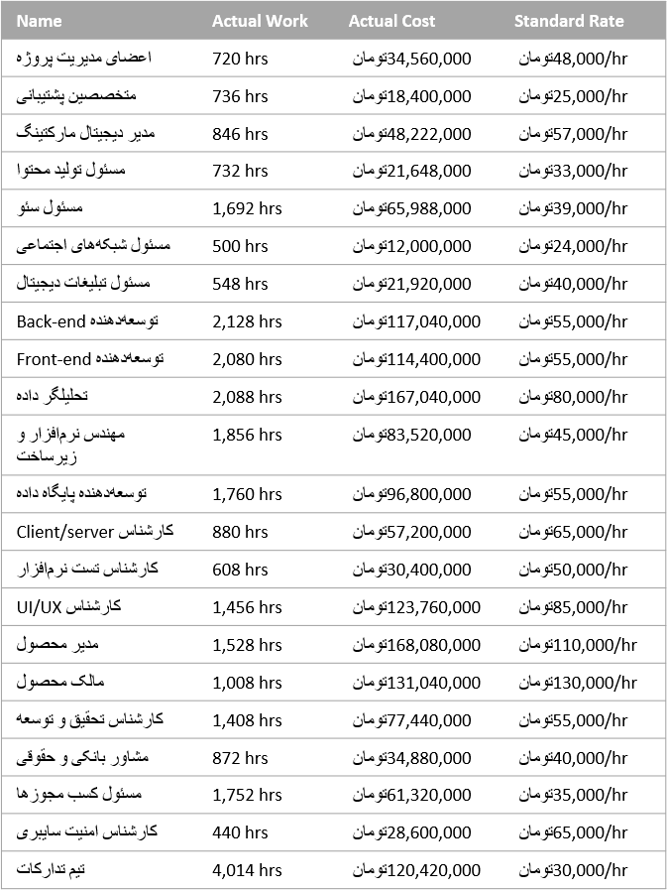
Resource Cost Overview

COST STATUS
COST DISTRIBUTION
Cost status for work resources.
How costs are spread out amongst different resource types.
21 Ordibehesht 1402
 | Actual Cost | Remaining Cost | Baseline Cost
اعضای مدیریت پروژه | تومان 34,560,000 | تومان 7,680,000 | تومان 42,240,000
متخصصین پشتیبانی | تومان 18,400,000 | تومان 0 | تومان 18,400,000
مدیر دیجیتال مارکتینگ | تومان 48,222,000 | تومان 2,394,000 | تومان 50,616,000
مسئول تولید محتوا | تومان 21,648,000 | تومان 132,000 | تومان 21,780,000
مسئول سئو | تومان 65,988,000 | تومان 156,000 | تومان 66,144,000
مسئول شبکه‌های اجتماعی | تومان 12,000,000 | تومان 96,000 | تومان 12,096,000
مسئول تبلیغات دیجیتال | تومان 21,920,000 | تومان 160,000 | تومان 22,080,000
Back-end توسعه‌دهنده | تومان 117,040,000 | تومان 0 | تومان 117,040,000
Front-end توسعه‌دهنده | تومان 114,400,000 | تومان 0 | تومان 114,400,000
تحلیلگر داده | تومان 167,040,000 | تومان 0 | تومان 167,040,000
مهندس نرم‌افزار و زیرساخت | تومان 83,520,000 | تومان 0 | تومان 83,520,000
توسعه‌دهنده پایگاه داده | تومان 96,800,000 | تومان 0 | تومان 96,800,000
Client/server کارشناس | تومان 57,200,000 | تومان 0 | تومان 57,200,000
کارشناس تست نرم‌افزار | تومان 30,400,000 | تومان 0 | تومان 30,400,000
UI/UX کارشناس | تومان 123,760,000 | تومان 0 | تومان 123,760,000
مدیر محصول | تومان 168,080,000 | تومان 4,400,000 | تومان 172,480,000
مالک محصول | تومان 131,040,000 | تومان 5,200,000 | تومان 136,240,000
کارشناس تحقیق و توسعه | تومان 77,440,000 | تومان 0 | تومان 77,440,000
مشاور بانکی و حقوقی | تومان 34,880,000 | تومان 1,600,000 | تومان 36,480,000
مسئول کسب مجوزها | تومان 61,320,000 | تومان 0 | تومان 61,320,000
کارشناس امنیت سایبری | تومان 28,600,000 | تومان 0 | تومان 28,600,000
تیم تدارکات | تومان 120,420,000 | تومان 240,000 | تومان 120,660,000
 | Cost
Type: Work | تومان 1,656,736,000
Type: Cost | تومان 0

COST DETAILS
Cost details for all work resources.

